ADMIN
ID | Test Scenario | Pre Conditions | Post Conditions | Priority | Status | Type | Test Step | Input Data | Expected Result | Actual Result
1 | Verifikasi Add User | User sudah melakukan registrasi dan terdaftar | Halaman System Users ditampilkan | Medium | Positive | Functional | User melakukan navigasi ke halaman https://opensource-demo.orangehrmlive.com |  | Add user berhasil | 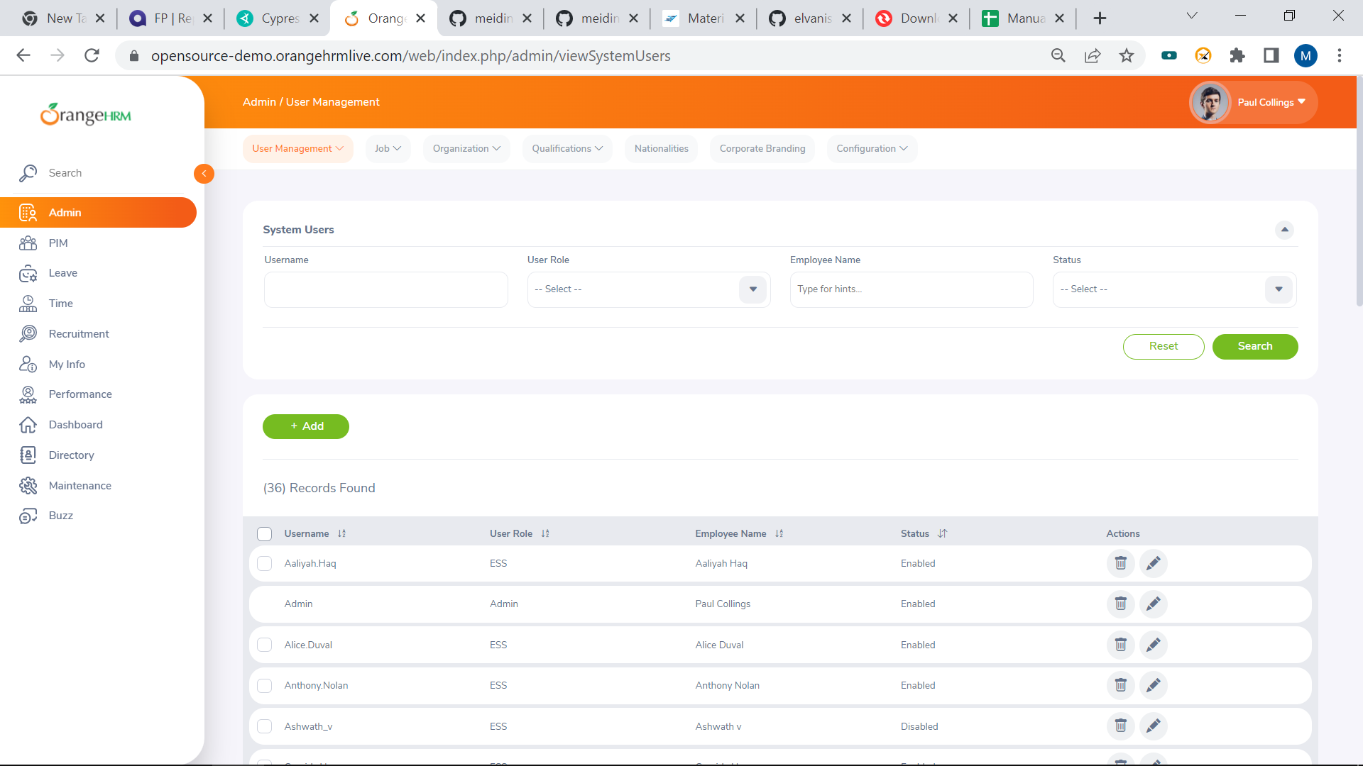
 |  |  |  |  |  |  | User memasukkan username ke kolom 'Username' | Admin
 |  |  |  |  |  |  | User memasukkan password ke kolom 'Password' | admin123
 |  |  |  |  |  |  | User mengklik tombol 'Login'
 |  |  |  |  |  |  | User mengklik menu 'Admin'
 |  |  |  |  |  |  | User mengklik '+ add'
 |  |  |  |  |  |  | User memilih 'Admin' pada dropdown list User Role
 |  |  |  |  |  |  | User memasukkan nama pada kolom 'Employee Name' | Lisa
 |  |  |  |  |  |  | User mengklik 'Lisa Andrews' pada option autosuggest
 |  |  |  |  |  |  | User memilih 'Enabled' pada dropdown list Status
 |  |  |  |  |  |  | User memasukkan username baru | Lisa Andrews
 |  |  |  |  |  |  | User memasukkan password pada kolom 'Password' | Afterlike1.
 |  |  |  |  |  |  | User memasukkan password pada kolom 'Confirm Password' | Afterlike1.
 |  |  |  |  |  |  | User mengklik tombol 'Save'

TIME
ID | Test Scenario | Pre Conditions | Post Conditions | Priority | Status | Type | Test Step | Input Data | Expected Result | Actual Result
1 | Verifikasi edit My Timesheets | User sudah melakukan registrasi | Halaman My Timesheets ditampilkan | Medium | Positive | Functional | User melakukan navigasi ke halaman https://opensource-demo.orangehrmlive.com |  | Edit my timesheets berhasil | 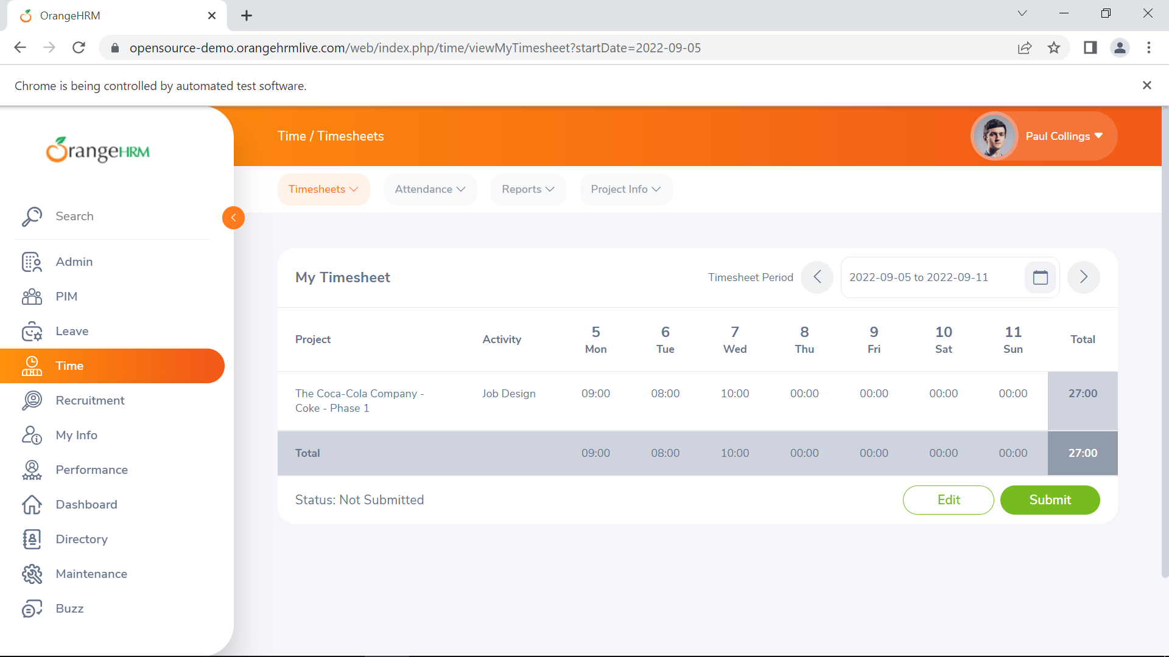
 |  |  |  |  |  |  | User memasukkan username ke kolom 'Username' | Admin
 |  |  |  |  |  |  | User memasukkan password ke kolom 'Password' | admin123
 |  |  |  |  |  |  | User mengklik tombol 'Login'
 |  |  |  |  |  |  | User mengklik menu 'Time'
 |  |  |  |  |  |  | User mengklik submenu 'Timesheets'
 |  |  |  |  |  |  | User mengklik 'My Timesheet'
 |  |  |  |  |  |  | User mengklik 'Edit'
 |  |  |  |  |  |  | User memasukkan data pada kolom auto suggest 'Project' | coca
 |  |  |  |  |  |  | User memilih 'The coca-cola Company - Coke - Phase 1'
 |  |  |  |  |  |  | User memilih Job Design pada option Dropdown 'Activity'
 |  |  |  |  |  |  | User memasukkan data pada kolom '5' | 9.00
 |  |  |  |  |  |  | User memasukkan data pada kolom '6' | 8.00
 |  |  |  |  |  |  | User memasukkan data pada kolom '7' | 10.00
 |  |  |  |  |  |  | User mengklik tombol 'Save'

RECRUITMENT
ID | Test Scenario | Pre Conditions | Post Conditions | Priority | Status | Type | Test Step | Input Data | Expected Result | Actual Result
1 | Verifikasi Add Candidate | User sudah melakukan registrasi | Halaman Application Stage ditampilkan | Medium | Positif | Functional | User melakukan navigasi ke halaman https://opensource-demo.orangehrmlive.com |  | Add Candidate berhasil | 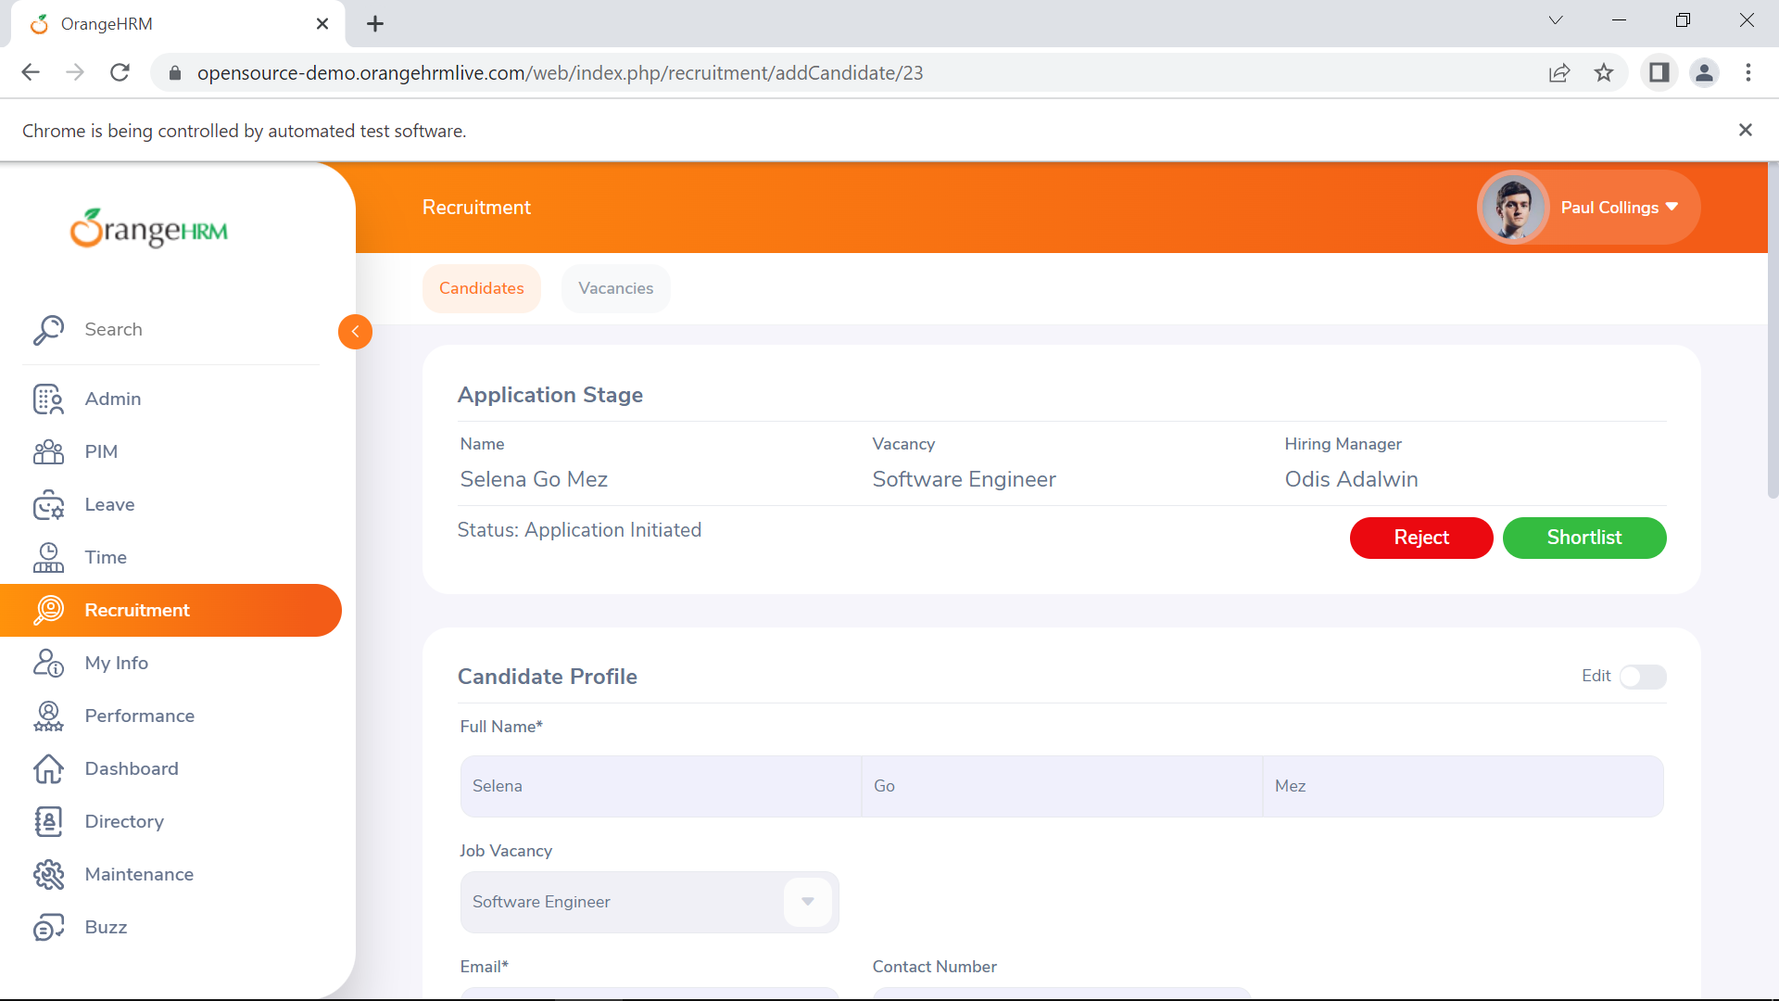
 |  |  |  |  |  |  | User memasukkan username ke kolom 'Username' | Admin
 |  |  |  |  |  |  | User memasukkan password ke kolom 'Password' | admin123
 |  |  |  |  |  |  | User mengklik tombol 'Login'
 |  |  |  |  |  |  | User mengklik menu 'Recruitment'
 |  |  |  |  |  |  | User mengklik tombol '+add'
 |  |  |  |  |  |  | User memasukkan data pada kolom 'Firstname' | Selena
 |  |  |  |  |  |  | User memasukkan data pada kolom 'Middlename' | Go
 |  |  |  |  |  |  | User memasukkan data pada kolom 'Lastname' | Mez
 |  |  |  |  |  |  | User memilih Software engineer pada option dropdown 'Vacancy'
 |  |  |  |  |  |  | User memasukkan data pada kolom 'Email' | selena@gmail.com
 |  |  |  |  |  |  | User memasukkan data pada kolom 'Contact Number' | 140515
 |  |  |  |  |  |  | User memilih tanggal 5 pada kolom 'Date of Application'
 |  |  |  |  |  |  | User mengklik tombol 'Save'

MY INFO
ID | Test Scenario | Pre Conditions | Post Conditions | Priority | Status | Type | Test Step | Input Data | Expected Result | Actual Result
1 | Verifikasi Add Contact Details | User sudah melakukan registrasi | Contact Detail berhasil ditambahkan | Medium | Positive | Functional | User melakukan navigasi ke halaman https://opensource-demo.orangehrmlive.com |  | Add contact details berhasil | 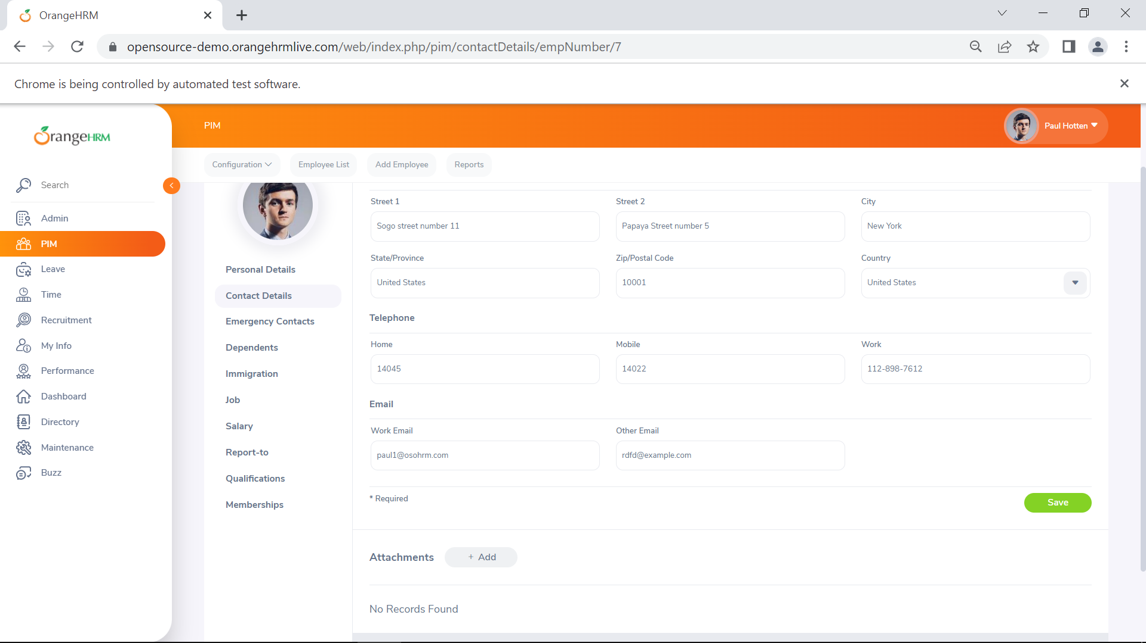
 |  |  |  |  |  |  | User memasukkan username ke kolom 'Username' | Admin
 |  |  |  |  |  |  | User memasukkan password ke kolom 'Password' | admin123
 |  |  |  |  |  |  | User mengklik tombol 'Login'
 |  |  |  |  |  |  | User mengklik menu 'My info'
 |  |  |  |  |  |  | User mengklik sub menu 'Contact Details'
 |  |  |  |  |  |  | User memasukkan data pada kolom 'Street1' | Sogo street number 11
 |  |  |  |  |  |  | User memasukkan data pada kolom 'Street2' | Papaya Street number 5
 |  |  |  |  |  |  | User memasukkan data pada kolom 'City' | New York
 |  |  |  |  |  |  | User memasukkan data pada kolom 'States/Province' | United States
 |  |  |  |  |  |  | User memasukkan data pada kolom 'ZIP/Postal Code' | 10001
 |  |  |  |  |  |  | User memilih United States pada option dropdown 'Country'
 |  |  |  |  |  |  | User memasukkan data pada kolom 'Telephone Home' | 14045
 |  |  |  |  |  |  | User memasukkan data pada kolom 'Telephone Mobile' | 14022
 |  |  |  |  |  |  | User mengklik tombol 'Save'

PIM
ID | Test Scenario | Pre Conditions | Post Conditions | Priority | Status | Type | Test Step | Input Data | Expected Result | Actual Result
1 | Verifikasi Add employee | User telah melakukan registrasi | Halaman Personal Detail ditampilkan | Medium | Positive | Functional | User melakukan navigasi ke halaman https://opensource-demo.orangehrmlive.com |  | Add employee berhasil | 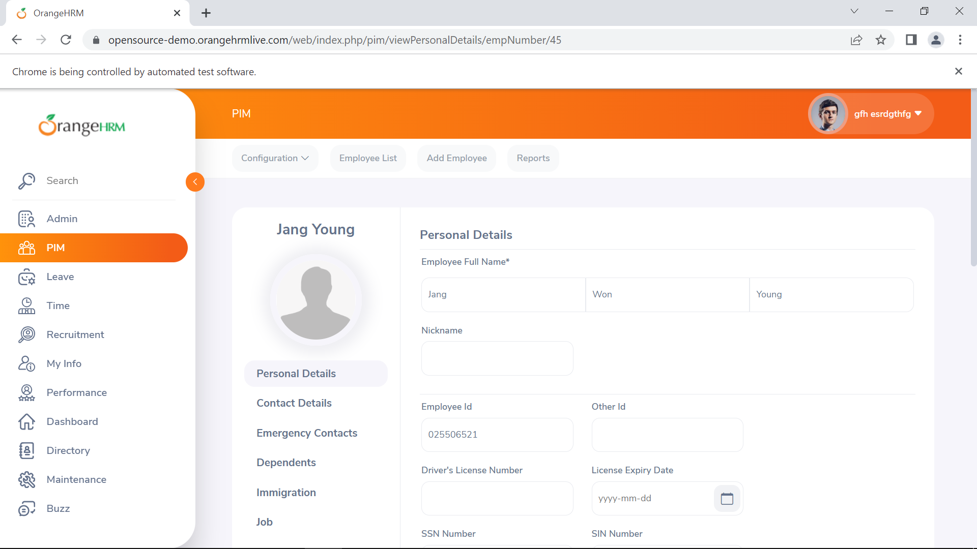
 |  |  |  |  |  |  | User memasukkan username ke kolom 'Username' | Admin
 |  |  |  |  |  |  | User memasukkan password ke kolom 'Password' | admin123
 |  |  |  |  |  |  | User mengklik tombol 'Login'
 |  |  |  |  |  |  | User mengklik sub menu 'Add Employee'
 |  |  |  |  |  |  | User memasukkan nama depan pada kolom 'First Name' | Jang
 |  |  |  |  |  |  | User memasukkan nama tengah pada kolom 'Middle Name' | Won
 |  |  |  |  |  |  | User memasukkan nama belakang pada kolom 'Last Name' | Young
 |  |  |  |  |  |  | User memasukkan id pada kolom 'Employee id' | 06521
 |  |  |  |  |  |  | User mengklik tombol 'Save'

LEAVE
ID | Test Scenario | Pre Conditions | Post Conditions | Priority | Status | Type | Test Step | Input Data | Expected Result | Actual Result
1 | Verifikasi Add Leave | User sudah melakukan registrasi | Halaman Apply Leave ditampilkan | Medium | Positif | Functional | User melakukan navigasi ke halaman https://opensource-demo.orangehrmlive.com |  | Apply leave berhasil | 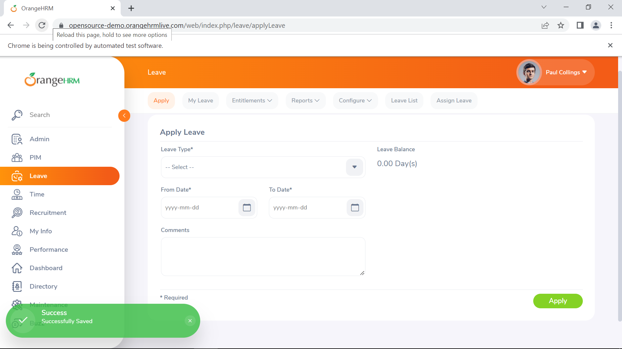
 |  |  |  |  |  |  | User memasukkan username ke kolom 'Username' | Admin
 |  |  |  |  |  |  | User memasukkan password ke kolom 'Password' | admin123
 |  |  |  |  |  |  | User mengklik tombol 'Login'
 |  |  |  |  |  |  | User mengklik menu 'Leave'
 |  |  |  |  |  |  | User mengklik submenu 'Apply'
 |  |  |  |  |  |  | User memilih CAN-Bereavement pada option dropdown 'Leave type'
 |  |  |  |  |  |  | User memilih 19 September pada kolom 'From date'
 |  |  |  |  |  |  | User memilih 23 September pada kolom 'To date'
 |  |  |  |  |  |  | User mengklik tombol 'Apply'

PERFORMANCE
ID | Test Scenario | Pre Conditions | Post Conditions | Priority | Status | Type | Test Step | Input Data | Expected Result | Actual Result
1 | Verifikasi view employee tracker | User sudah melakukan registrasi | Halaman tracker ditampilkan | Medium | Positive | Functional | User melakukan navigasi ke halaman https://opensource-demo.orangehrmlive.com |  | Search employee tracker berhasil | 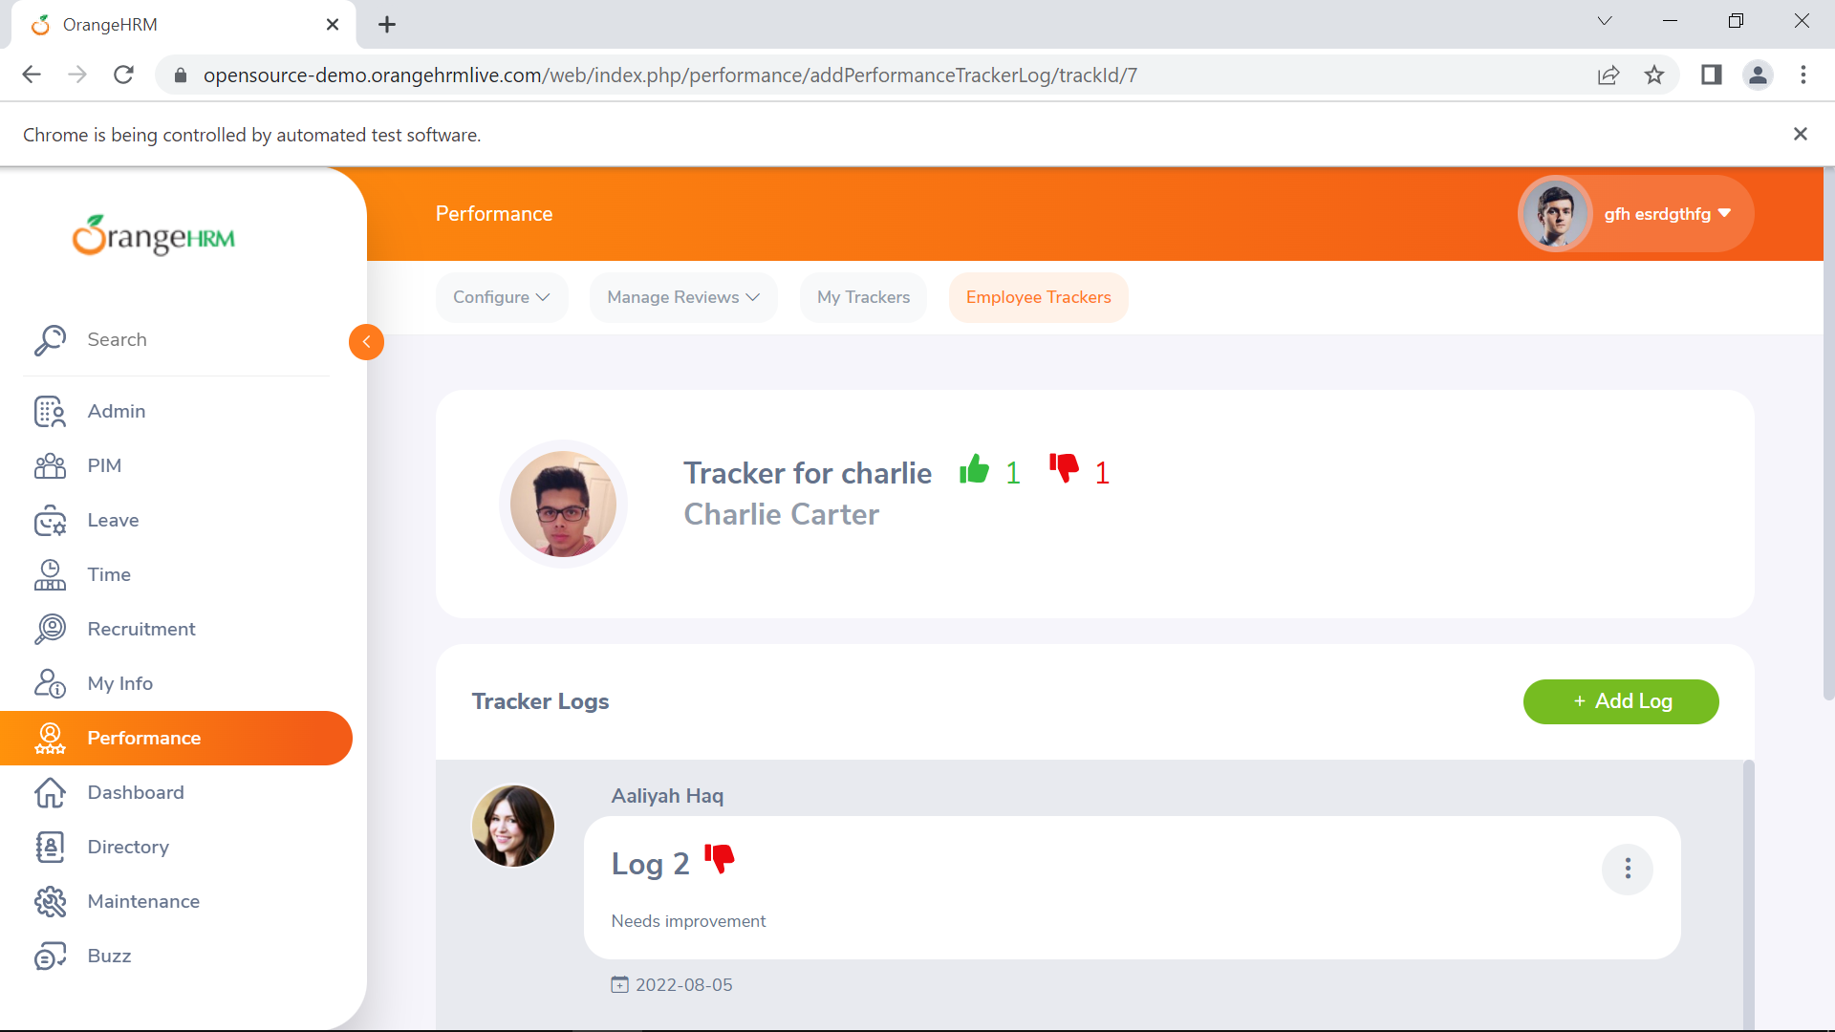
 |  |  |  |  |  |  | User memasukkan username ke kolom 'Username' | Admin
 |  |  |  |  |  |  | User memasukkan password ke kolom 'Password' | admin123
 |  |  |  |  |  |  | User mengklik tombol 'Login'
 |  |  |  |  |  |  | User mengklik menu 'Performance'
 |  |  |  |  |  |  | User mengklik submenu 'Employee Trackers'
 |  |  |  |  |  |  | User memasukkan data pada autosuggest 'Employee Name' | Charlie
 |  |  |  |  |  |  | User memilih Charlie Carter pada autosuggest 'Employee Name
 |  |  |  |  |  |  | User mengklik tombol 'Search'
 |  |  |  |  |  |  | User mengklik 'View' pada hasil pencarian

DASHBOARD
ID | Test Scenario | Pre Conditions | Post Conditions | Priority | Status | Type | Test Step | Input Data | Expected Result | Actual Result
1 | Verifikasi Menu Dashboard | User sudah melakukan registrasi | Halaman dashboard ditampilkan | Medium | Positive | Functional | User melakukan navigasi ke halaman https://opensource-demo.orangehrmlive.com |  | Halaman dashboard ditampilkan | 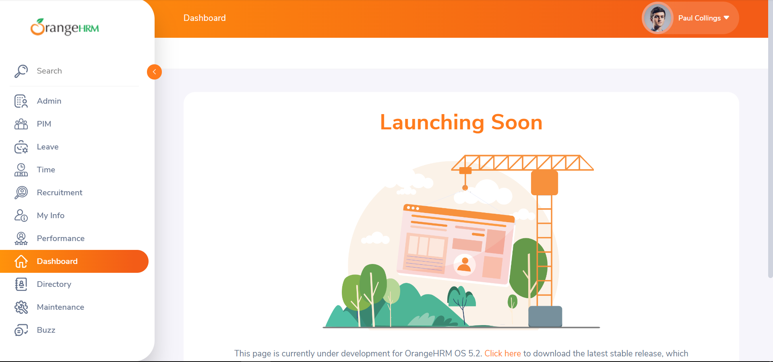
 |  |  |  |  |  |  | User memasukkan username ke kolom 'Username' | Admin
 |  |  |  |  |  |  | User memasukkan password ke kolom 'Password' | admin123
 |  |  |  |  |  |  | User mengklik tombol 'Login'
 |  |  |  |  |  |  | User mengklik menu 'Dashboard'

DIRECTORY
ID | Test Scenario | Pre Conditions | Post Conditions | Priority | Status | Type | Test Step | Input Data | Expected Result | Actual Result
1 | Verifikasi search employee with job tittle and location | User sudah melakukan registrasi | Hasil pencarian ditampilkan | Medium | Positive | Functional | User melakukan navigasi ke halaman https://opensource-demo.orangehrmlive.com |  | search employee berhasil | 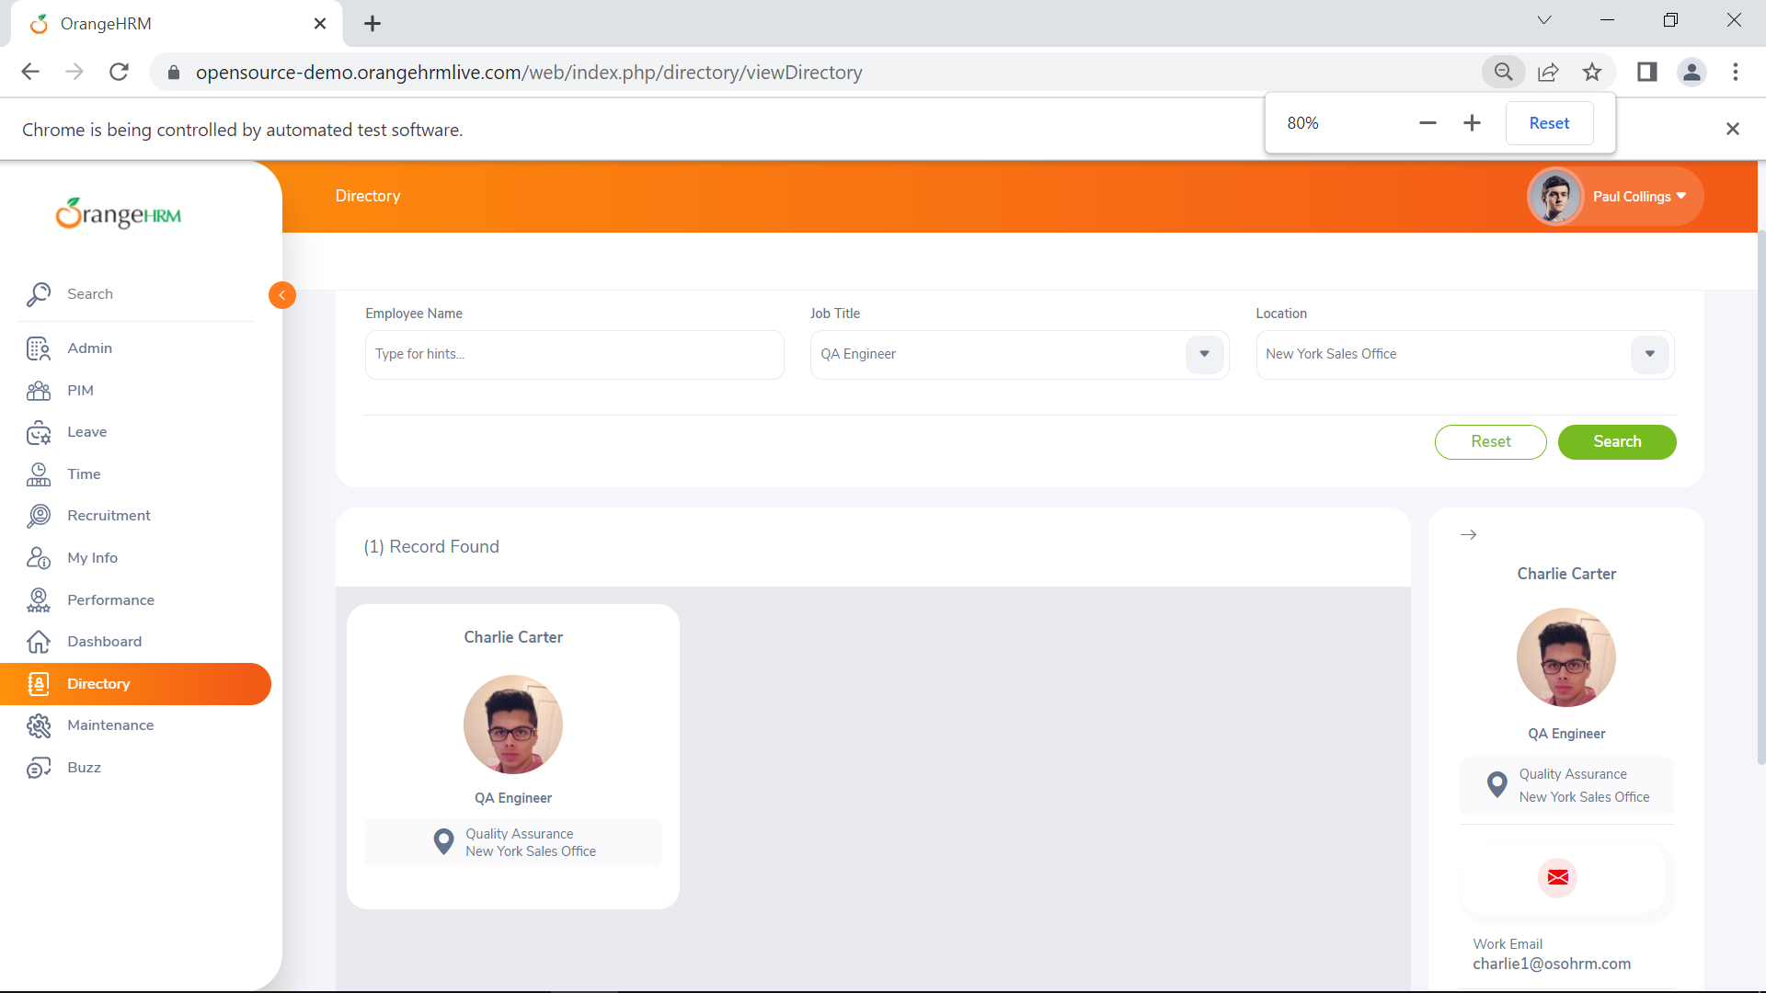
 |  |  |  |  |  |  | User memasukkan username ke kolom 'Username' | Admin
 |  |  |  |  |  |  | User memasukkan password ke kolom 'Password' | admin123
 |  |  |  |  |  |  | User mengklik tombol 'Login'
 |  |  |  |  |  |  | User mengklik menu 'Directory'
 |  |  |  |  |  |  | User memillih QA Engineer pada option dropdown 'Job Title'
 |  |  |  |  |  |  | User memillih New York Sales Office pada option dropdown 'Location'
 |  |  |  |  |  |  | User mengklik tombol 'Search'
 |  |  |  |  |  |  | User mengklik hasil pencarian

BUZZ
ID | Test Scenario | Pre Conditions | Post Conditions | Priority | Status | Type | Test Step | Input Data | Expected Result | Actual Result
1 | Verifikasi Menu Buzz | User sudah melakukan registrasi | Halaman Buzz ditampilkan | Medium | Positive | Functional | User melakukan navigasi ke halaman https://opensource-demo.orangehrmlive.com |  | Halaman Buzz ditampilkan | 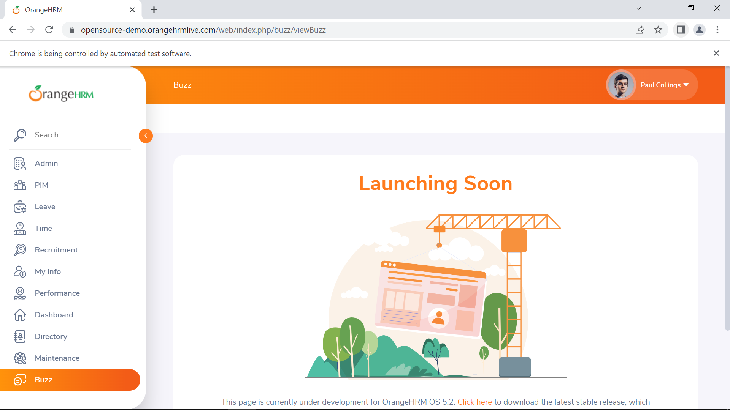
 |  |  |  |  |  |  | User memasukkan username ke kolom 'Username' | Admin
 |  |  |  |  |  |  | User memasukkan password ke kolom 'Password' | admin123
 |  |  |  |  |  |  | User mengklik tombol 'Login'
 |  |  |  |  |  |  | User mengklik menu 'Buzz'

